Worksheet
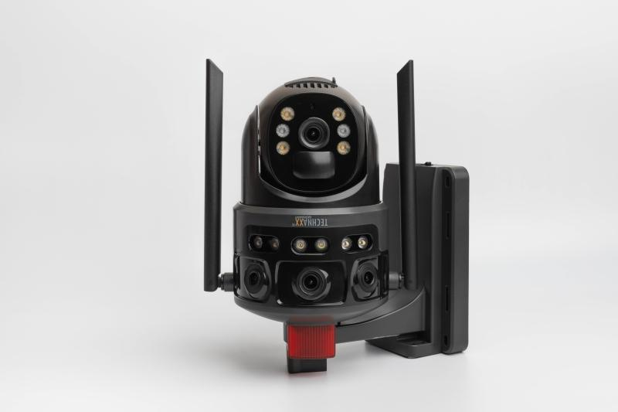
Technaxx 4G Dual Kamera Outdoor TX-329 mit Solarmodul

Artikelnummer | 5281 |  | VE | 8
EAN | 4260358128559 |  | Stück pro Palette | Keine Angabe
Zollnummer | 85258900 |  | Lagen Pro Palette | Keine Angabe

Abmessungen - Artikel
Länge(cm) | Breite(cm) | Höhe(cm) | Gewicht(g)
23 | 19 | 11 | 810

Abmessungen - Artikelverpackung
Länge(cm) | Breite(cm) | Höhe(cm) | Leergewicht(g) | Gewicht(g) Artikel+Verpackung
27.5 | 21.5 | 16 | 244 | 1786

Abmessungen - VE Karton (Masterkarton)
Länge(cm) | Breite(cm) | Höhe(cm) | Gewicht(g)
57 | 44.5 | 34.5 | 16500

Verpackung - Bestandteile
Rest Zubehör (g) | Papier/Pappe (g) | Styropor (g) | Kunstst. Hohlkörper(g) | Kunstst. Folien(g) | Materialverbunde (g)
112 | 250 | 0 | 0 | 40 | 0

Batterie- / Akkuinformationen
Batterie-benötigt | Batterie enthalten | Batterie-Typ | Batterie-System(Art)
Ja | Ja | Akku | Li-Ion - Lithium-Ionen-Akku
Anzahl(stk.) | Gewicht/Stk.(g) | Energiedichte(WH/Kg) | Leistung(WH)
4 | 44 | 170.11 | 29.6

Lithium Baterie
Energiegehalt | Gewicht (Kg)
8000 | 174

Weiterführende Informationen
Technaxx Reseller Portal

